DFS-1
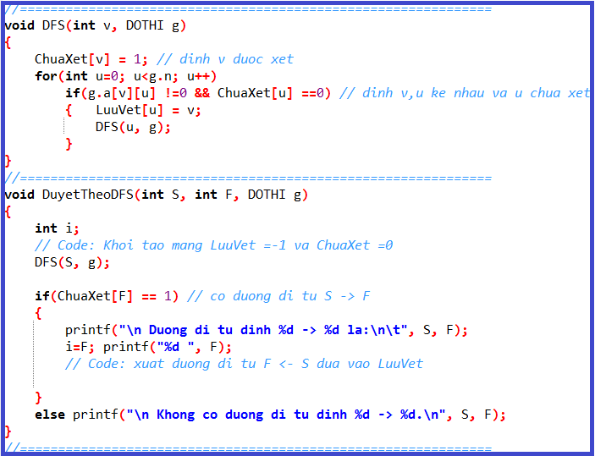
Số đỉnh |  | 6
2
1
4
0
3
5
2
1
4
0
3
5
 | i | j | 0 | 1 | 2 | 3 | 4 | 5
 |  | 0 | 0 | 0 | 0 | 1 | 1 | 1
 |  | 1 | 0 | 0 | 1 | 0 | 1 | 1
 |  | 2 | 0 | 1 | 0 | 0 | 0 | 0
 |  | 3 | 1 | 0 | 0 | 0 | 1 | 1
 |  | 4 | 1 | 1 | 0 | 1 | 0 | 0
 |  | 5 | 1 | 1 | 0 | 1 | 0 | 0

 |  |  |  |  |  |  |  |  |  |  |  | u = | 3
 |  |  |  |  |  |  |  |  |  |  |  | v = | 0

 |  |  |  |  |  |  |  |  |  |  |  |  | 0 | 1 | 2 | 3 | 4 | 5 | 6 | 7 | 8 | 9 | 10 | 11 | 12 | 13 | 14 | 15 | 16 | 17
 |  |  |  |  |  |  |  |  |  |  | ChuaXet |  | 1 | 1 | 0 | 1 | 0 | 0 | 0 | 0 | 0 | 0 | 0 | 0 | 0 | 0 | 0 | 0 | 0 | 0

 |  |  |  |  |  |  |  |  |  |  |  |  | 0 | 1 | 2 | 3 | 4 | 5 | 6 | 7 | 8 | 9 | 10 | 11 | 12 | 13 | 14 | 15 | 16 | 17
 |  |  |  |  |  |  |  |  |  |  | LuuVet |  | -1 | -1 | -1 | 0 | -1 | -1 | -1 | -1 | -1 | -1 | -1 | -1 | -1 | -1 | -1 | -1 | -1 | -1
 |  |  |  |  |  |  |  |  |  | 3
 |  |  |  |  |  |  |  |  |  |  | Đường đi từ Đỉnh S(0) đến F(2):
 |  |  |  |  |  |  |  |  |  | 0
 |  |  |  |  |  |  |  |  | Cơ chế hàm đệ qui |  |  |  |  |  |  |  |  |  |  |  | 2 |  | 1 |  | 4 |  | 3 |  | 0

DFS-2
2
6
1
8
4
7
5
3
0
Số đỉnh | 9
 |  | 0 | 1 | 2 | 3 | 4 | 5 | 6 | 7 | 8
 | 0 | 1 | 0 | 1 | 1 | 0 | 0 | 0 | 0 | 0
 | 1 | 0 | 0 | 0 | 0 | 0 | 0 | 1 | 0 | 0
 | 2 | 1 | 0 | 0 | 0 | 0 | 0 | 0 | 0 | 0
 | 3 | 1 | 0 | 0 | 0 | 1 | 1 | 0 | 1 | 0
 | 4 | 0 | 0 | 0 | 1 | 0 | 0 | 0 | 0 | 1
 | 5 | 0 | 0 | 0 | 1 | 0 | 0 | 0 | 1 | 0
 | 6 | 0 | 1 | 0 | 0 | 0 | 0 | 0 | 0 | 0
 | 7 | 0 | 0 | 0 | 1 | 0 | 1 | 0 | 0 | 0
 | 8 | 0 | 0 | 0 | 0 | 1 | 0 | 0 | 0 | 0
 |  |  |  |  |  |  |  |  |  |  |  | u =
 |  |  |  |  |  |  |  |  |  |  |  | v =

 |  |  |  |  |  |  |  |  |  |  |  |  | 0 | 1 | 2 | 3 | 4 | 5 | 6 | 7 | 8 | 9 | 10 | 11 | 12 | 13 | 14 | 15 | 16 | 17
 |  |  |  |  |  |  |  |  |  |  |  | ChuaXet | 1 | 1 | 1 | 1 | 1 | 1 | 1 | 1 | 1

 |  |  |  |  |  |  |  |  |  |  |  |  | 0 | 1 | 2 | 3 | 4 | 5 | 6 | 7 | 8 | 9 | 10 | 11 | 12 | 13 | 14 | 15 | 16 | 17
 |  |  |  |  |  |  |  |  |  |  |  | LuuVet | 2 | -1 | -1 | 0 | 3 | 3 | -1 | 5 | 4

 |  |  |  |  |  |  |  |  |  |  |  | Đường đi từ Đỉnh S(2) đến F(1) :

 |  |  |  |  |  |  |  |  |  |  | Cơ chế hàm đệ qui

DFS-4
2
6
1
8
4
7
5
3
0
Số đỉnh |  | 9

 | i | j | 0 | 1 | 2 | 3 | 4 | 5 | 6 | 7 | 8
 |  | 0 | 0 | 0 | 1 | 1 | 0 | 0 | 0 | 0 | 0
 |  | 1 | 0 | 0 | 1 | 0 | 0 | 0 | 1 | 0 | 0
 |  | 2 | 1 | 1 | 0 | 0 | 1 | 0 | 1 | 0 | 0
 |  | 3 | 1 | 0 | 0 | 0 | 1 | 1 | 0 | 1 | 0
 |  | 4 | 0 | 0 | 1 | 1 | 0 | 1 | 0 | 0 | 1
 |  | 5 | 0 | 0 | 0 | 1 | 1 | 0 | 1 | 1 | 0
 |  | 6 | 0 | 1 | 1 | 0 | 0 | 1 | 0 | 1 | 0
 |  | 7 | 0 | 0 | 0 | 1 | 0 | 1 | 1 | 0 | 1
 |  | 8 | 0 | 0 | 0 | 0 | 1 | 0 | 0 | 1 | 0 |  |  | u =
 |  |  |  |  |  |  |  |  |  |  |  |  |  | v =

 |  |  |  |  |  |  |  |  |  |  |  |  |  |  | 0 | 1 | 2 | 3 | 4 | 5 | 6 | 7 | 8 | 9 | 10 | 11 | 12 | 13 | 14 | 15 | 16 | 17
 |  |  |  |  |  |  |  |  |  |  |  |  | ChuaXet |  | 1 | 1 | 1 | 1 | 1 | 1 | 1 | 1 | 1

 |  |  |  |  |  |  |  |  |  |  |  |  |  |  | 0 | 1 | 2 | 3 | 4 | 5 | 6 | 7 | 8 | 9 | 10 | 11 | 12 | 13 | 14 | 15 | 16 | 17
 |  |  |  |  |  |  |  |  |  |  |  |  | LuuVet |  | 2 | -1 | -1 | 0 | 3 | 4 | 5 | 6 | 7

 |  |  |  |  |  |  |  |  |  |  |  |  | Đường đi từ Đỉnh S(1) đến F(5) :

 |  |  |  |  |  |  |  |  |  |  |  | Cơ chế hàm đệ qui |  |  |  |  |  |  |  |  | 5 |  | 4 |  | 3 |  | 0 |  | 2 |  | 1

DFS-5
2
6
1
8
4
7
5
3
0
3
13
5
6
23
3
8
3
2
4
3
7
9
4
Số đỉnh | 9
 |  | 0 | 1 | 2 | 3 | 4 | 5 | 6 | 7 | 8
 | 0 | 0 | 0 | 4 | 3 | 0 | 0 | 0 | 0 | 0
 | 1 | 0 | 0 | 2 | 0 | 0 | 0 | 0 | 0 | 4
 | 2 | 4 | 2 | 0 | 0 | 13 | 0 | 3 | 0 | 0
 | 3 | 3 | 0 | 0 | 0 | 3 | 5 | 0 | 0 | 7
 | 4 | 0 | 0 | 13 | 3 | 0 | 9 | 0 | 0 | 6
 | 5 | 0 | 0 | 0 | 5 | 9 | 0 | 23 | 3 | 0
 | 6 | 0 | 0 | 3 | 0 | 0 | 23 | 0 | 0 | 0
 | 7 | 0 | 0 | 0 | 0 | 0 | 3 | 0 | 0 | 8
 | 8 | 0 | 4 | 0 | 7 | 6 | 0 | 0 | 8 | 0
 |  |  |  |  |  |  |  |  |  |  |  | u =
 |  |  |  |  |  |  |  |  |  |  |  | v =

 |  |  |  |  |  |  |  |  |  |  |  |  | 0 | 1 | 2 | 3 | 4 | 5 | 6 | 7 | 8 | 9 | 10 | 11 | 12 | 13 | 14 | 15 | 16 | 17
 |  |  |  |  |  |  |  |  |  |  |  | ChuaXet | 1 | 1 | 1 | 1 | 1 | 1 | 1 | 1 | 1

 |  |  |  |  |  |  |  |  |  |  |  |  | 0 | 1 | 2 | 3 | 4 | 5 | 6 | 7 | 8 | 9 | 10 | 11 | 12 | 13 | 14 | 15 | 16 | 17
 |  |  |  |  |  |  |  |  |  |  |  | LuuVet | 2 | -1 | 1 | 0 | 3 | 4 | 5 | 5 | 7

 |  |  |  |  |  |  |  |  |  |  |  | Đường đi từ Đỉnh S(1) đến F(3) :

 |  |  |  |  |  |  |  |  |  |  |  |  |  |  |  |  |  |  |  |  |  |  | 3 |  | 0 |  | 2 |  | 1

 |  |  |  |  |  |  |  |  |  |  | Cơ chế hàm đệ qui

BFS-1
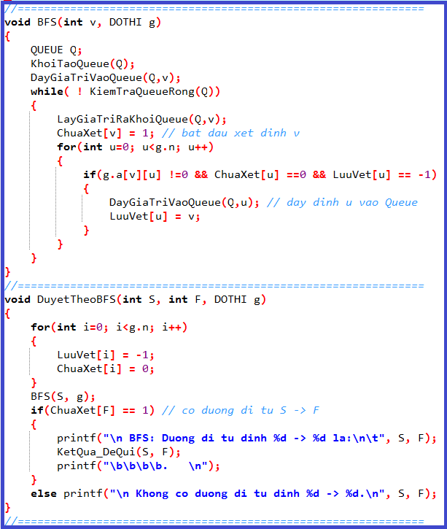
2
1
4
0
3
5
 |  |  |  |  |  |  |  |  |  |  | 26
Số đỉnh |  | 6 |  |  |  |  |  |  |  |  | 25
 |  |  |  |  |  |  |  |  |  |  | 24
2
1
4
0
3
5
 | i | j | 0 | 1 | 2 | 3 | 4 | 5 |  |  | 23
 |  | 0 | 0 | 0 | 0 | 1 | 1 | 1 |  |  | 22
 |  | 1 | 0 | 0 | 1 | 0 | 1 | 1 |  |  | 21
 |  | 2 | 0 | 1 | 0 | 0 | 0 | 0 |  |  | 20
 |  | 3 | 0 | 0 | 0 | 0 | 1 | 1 |  |  | 19
 |  | 4 | 0 | 1 | 0 | 1 | 0 | 0 |  |  | 18
 |  | 5 | 0 | 1 | 0 | 1 | 0 | 0 |  |  | 17
 |  |  |  |  |  |  |  |  |  |  | 16
 |  |  |  |  |  |  |  |  |  |  | 15
 |  |  |  |  |  |  |  |  |  |  | 14
 |  |  |  |  |  |  |  |  |  |  | 13
 |  |  |  |  |  |  |  |  | Q.size |  | 12 |  | u =
 |  |  |  |  |  |  |  |  |  |  | 11 |  | v = | 2
 |  |  |  |  |  |  |  |  |  |  | 10
 |  |  |  |  |  |  |  |  |  |  | 9
 |  |  |  |  |  |  |  |  |  |  | 8
 |  |  |  |  |  |  |  |  |  |  | 7 |  |  | 0 | 1 | 2 | 3 | 4 | 5 | 6 | 7 | 8 | 9 | 10 | 11 | 12 | 13 | 14 | 15 | 16 | 17
 |  |  |  |  |  |  |  |  |  |  | 6 | ChuaXet |  | 1 | 1 | 1 | 1 | 1 | 1
 |  |  |  |  |  |  |  | QUEUE Q; |  |  | 5
 |  |  |  |  |  |  |  |  |  |  | 4 |  |  | 0 | 1 | 2 | 3 | 4 | 5 | 6 | 7 | 8 | 9 | 10 | 11 | 12 | 13 | 14 | 15 | 16 | 17
 |  |  |  |  |  |  |  |  |  |  | 3 | LuuVet |  | -1 | 4 | 1 | 0 | 0 | 0 | 0
 |  |  |  |  |  |  |  |  |  |  | 2
 |  |  |  |  |  |  |  |  |  |  | 1 | Đường đi từ Đỉnh S(0) đến S(2) :
 |  |  |  |  |  |  |  |  |  |  | 0
 |  |  |  |  |  |  |  |  |  | Q.array |  |  |  |  |  |  |  |  |  |  |  |  |  | 0 |  | 4 |  | 1 |  | 2

BFS-4
2
6
1
8
4
7
5
3
0
 |  |  |  |  |  |  |  |  |  |  |  |  |  | 31
Số đỉnh |  | 9 |  |  |  |  |  |  |  |  |  |  |  | 30
 |  |  |  |  |  |  |  |  |  |  |  |  |  | 29
 | i | j | 0 | 1 | 2 | 3 | 4 | 5 | 6 | 7 | 8 |  |  | 28
 |  | 0 | 0 | 0 | 1 | 1 | 0 | 0 | 0 | 0 | 0 |  |  | 27
 |  | 1 | 0 | 0 | 1 | 0 | 0 | 0 | 1 | 0 | 0 |  |  | 26
 |  | 2 | 1 | 1 | 0 | 0 | 1 | 0 | 1 | 0 | 0 |  |  | 25
 |  | 3 | 1 | 0 | 0 | 0 | 1 | 1 | 0 | 1 | 0 |  |  | 24
 |  | 4 | 0 | 0 | 1 | 1 | 0 | 1 | 0 | 0 | 1 |  |  | 23
 |  | 5 | 0 | 0 | 0 | 1 | 1 | 0 | 1 | 1 | 0 |  |  | 22
 |  | 6 | 0 | 1 | 1 | 0 | 0 | 1 | 0 | 1 | 0 |  |  | 21
 |  | 7 | 0 | 0 | 0 | 1 | 0 | 1 | 1 | 0 | 1 |  |  | 20
 |  | 8 | 0 | 0 | 0 | 0 | 1 | 0 | 0 | 1 | 0 |  |  | 19 |  | u =
 |  |  |  |  |  |  |  |  |  |  |  |  |  | 18 |  | v =
 |  |  |  |  |  |  |  |  |  |  |  |  |  | 17
 |  |  |  |  |  |  |  |  |  |  |  |  |  | 16
 |  |  |  |  |  |  |  |  |  |  |  | Q.size |  | 15
 |  |  |  |  |  |  |  |  |  |  |  |  |  | 14
 |  |  |  |  |  |  |  |  |  |  |  |  |  | 13
 |  |  |  |  |  |  |  |  |  |  |  |  |  | 12 |  |  | 0 | 1 | 2 | 3 | 4 | 5 | 6 | 7 | 8 | 9 | 10 | 11 | 12 | 13 | 14 | 15 | 16 | 17
 |  |  |  |  |  |  |  |  |  |  |  |  |  | 11 | ChuaXet |  | 1 | 1 | 1 | 1 | 1 | 1 | 1 | 1 | 1
 |  |  |  |  |  |  |  |  |  |  |  |  |  | 10
 |  |  |  |  |  |  |  |  |  |  |  |  |  | 9 |  |  | 0 | 1 | 2 | 3 | 4 | 5 | 6 | 7 | 8 | 9 | 10 | 11 | 12 | 13 | 14 | 15 | 16 | 17
 |  |  |  |  |  |  |  |  |  |  |  |  |  | 8 | LuuVet |  | 2 | -1 | 1 | 8 | 2 | 4 | 2 | 8 | 1
 |  |  |  |  |  |  |  | QUEUE Q; |  |  |  |  |  | 7
 |  |  |  |  |  |  |  |  |  |  |  |  |  | 6 | Đường đi từ Đỉnh S(1) đến F(5) :
 |  |  |  |  |  |  |  |  |  |  |  |  |  | 5
 |  |  |  |  |  |  |  |  |  |  |  |  |  | 4 |  |  |  |  |  |  |  |  |  |  |  |  |  |  | 1 |  | 6 |  | 5
 |  |  |  |  |  |  |  |  |  |  |  |  |  | 3
 |  |  |  |  |  |  |  |  |  |  |  |  |  | 2
 |  |  |  |  |  |  |  |  |  |  |  |  |  | 1
 |  |  |  |  |  |  |  |  |  |  |  |  |  | 0
 |  |  |  |  |  |  |  |  |  |  |  |  | Q.array

BFS-2
2
6
1
8
4
7
5
3
0
 |  |  |  |  |  |  |  |  |  |  |  | 26
Số đỉnh | 9 |  |  |  |  |  |  |  |  |  |  | 25
 |  | 0 | 1 | 2 | 3 | 4 | 5 | 6 | 7 | 8 |  | 24
 | 0 | 0 | 0 | 1 | 1 | 0 | 0 | 0 | 0 | 0 |  | 23
 | 1 | 0 | 0 | 0 | 0 | 0 | 0 | 1 | 0 | 0 |  | 22
 | 2 | 1 | 0 | 0 | 0 | 0 | 0 | 0 | 0 | 0 |  | 21
 | 3 | 1 | 0 | 0 | 0 | 1 | 1 | 0 | 1 | 0 |  | 20
 | 4 | 0 | 0 | 0 | 1 | 0 | 0 | 0 | 0 | 1 |  | 19
 | 5 | 0 | 0 | 0 | 1 | 0 | 0 | 0 | 1 | 0 |  | 18
 | 6 | 0 | 1 | 0 | 0 | 0 | 0 | 0 | 0 | 0 |  | 17
 | 7 | 0 | 0 | 0 | 1 | 0 | 1 | 0 | 0 | 0 |  | 16
 | 8 | 0 | 0 | 0 | 0 | 1 | 0 | 0 | 0 | 0 |  | 15
 |  |  |  |  |  |  |  |  |  |  |  | 14 | u =
 |  |  |  |  |  |  |  |  |  |  |  | 13 | v =
 |  |  |  |  |  |  |  |  |  |  |  | 12
 |  |  |  |  |  |  |  |  |  |  |  | 11
 |  |  |  |  |  |  |  |  | Q.size |  |  | 10
 |  |  |  |  |  |  |  |  |  |  |  | 9
 |  |  |  |  |  |  |  |  |  |  |  | 8
 |  |  |  |  |  |  |  |  |  |  |  | 7 |  | 0 | 1 | 2 | 3 | 4 | 5 | 6 | 7 | 8 | 9 | 10 | 11 | 12 | 13 | 14 | 15 | 16 | 17
 |  |  |  |  |  |  |  |  |  |  |  | 6 | ChuaXet | 1 | 1 | 1 | 1 | 1 | 1 | 1 | 1 | 1
 |  |  |  |  |  |  |  |  |  |  |  | 5
 |  |  |  |  |  | QUEUE Q; |  |  |  |  |  | 4 |  | 0 | 1 | 2 | 3 | 4 | 5 | 6 | 7 | 8 | 9 | 10 | 11 | 12 | 13 | 14 | 15 | 16 | 17
 |  |  |  |  |  |  |  |  |  |  |  | 3 | LuuVet | 2 | -1 | -1 | 0 | 3 | 3 | -1 | 3 | 4
 |  |  |  |  |  |  |  |  |  |  |  | 2
 |  |  |  |  |  |  |  |  |  |  |  | 1 | Đường đi từ Đỉnh S(2) đến F(1) :
 |  |  |  |  |  |  |  |  |  |  |  | 0
 |  |  |  |  |  |  |  |  |  |  | Q.array

BFS-5
2
6
1
8
4
7
5
3
0
3
13
5
6
23
3
8
3
2
4
3
7
9
4
 |  |  |  |  |  |  |  |  |  |  |  | 31
Số đỉnh | 9 |  |  |  |  |  |  |  |  |  |  | 30
 |  | 0 | 1 | 2 | 3 | 4 | 5 | 6 | 7 | 8 |  | 29
 | 0 | 0 | 0 | 4 | 3 | 0 | 0 | 0 | 0 | 0 |  | 28
 | 1 | 0 | 0 | 2 | 0 | 0 | 0 | 0 | 0 | 4 |  | 27
 | 2 | 4 | 2 | 0 | 0 | 13 | 0 | 3 | 0 | 0 |  | 26
 | 3 | 3 | 0 | 0 | 0 | 3 | 5 | 0 | 0 | 7 |  | 25
 | 4 | 0 | 0 | 13 | 3 | 0 | 9 | 0 | 0 | 6 |  | 24
 | 5 | 0 | 0 | 0 | 5 | 9 | 0 | 23 | 3 | 0 |  | 23
 | 6 | 0 | 0 | 3 | 0 | 0 | 23 | 0 | 0 | 0 |  | 22
 | 7 | 0 | 0 | 0 | 0 | 0 | 3 | 0 | 0 | 8 |  | 21
 | 8 | 0 | 4 | 0 | 7 | 6 | 0 | 0 | 8 | 0 |  | 20
 |  |  |  |  |  |  |  |  |  |  |  | 19 | u =
 |  |  |  |  |  |  |  |  |  |  |  | 18 | v =
 |  |  |  |  |  |  |  |  |  |  |  | 17
 |  |  |  |  |  |  |  |  |  |  |  | 16
 |  |  |  |  |  |  |  |  |  |  |  | 15
 |  |  |  |  |  |  |  | Q.size |  |  |  | 14
 |  |  |  |  |  |  |  |  |  |  |  | 13
 |  |  |  |  |  |  |  |  |  |  |  | 12 |  | 0 | 1 | 2 | 3 | 4 | 5 | 6 | 7 | 8 | 9 | 10 | 11 | 12 | 13 | 14 | 15 | 16 | 17
 |  |  |  |  |  |  |  |  |  |  |  | 11 | ChuaXet | 1 | 1 | 1 | 1 | 1 | 1 | 1 | 1 | 1
 |  |  |  |  |  |  |  |  |  |  |  | 10
 |  |  |  | QUEUE Q; |  |  |  |  |  |  |  | 9 |  | 0 | 1 | 2 | 3 | 4 | 5 | 6 | 7 | 8 | 9 | 10 | 11 | 12 | 13 | 14 | 15 | 16 | 17
 |  |  |  |  |  |  |  |  |  |  |  | 8 | LuuVet | 2 | -1 | 1 | 8 | 2 | 4 | 2 | 8 | 1
 |  |  |  |  |  |  |  |  |  |  |  | 7
 |  |  |  |  |  |  |  |  |  |  |  | 6 | Đường đi từ Đỉnh S(1) đến F(3) :
 |  |  |  |  |  |  |  |  |  |  |  | 5
 |  |  |  |  |  |  |  |  |  |  |  | 4 |  |  |  |  |  |  |  |  |  |  |  |  |  | 1 |  | 8 |  | 3
 |  |  |  |  |  |  |  |  |  |  |  | 3
 |  |  |  |  |  |  |  |  |  |  |  | 2
 |  |  |  |  |  |  |  |  |  |  |  | 1
 |  |  |  |  |  |  |  |  |  |  |  | 0
 |  |  |  |  |  |  |  |  |  |  | Q.array

